关系图
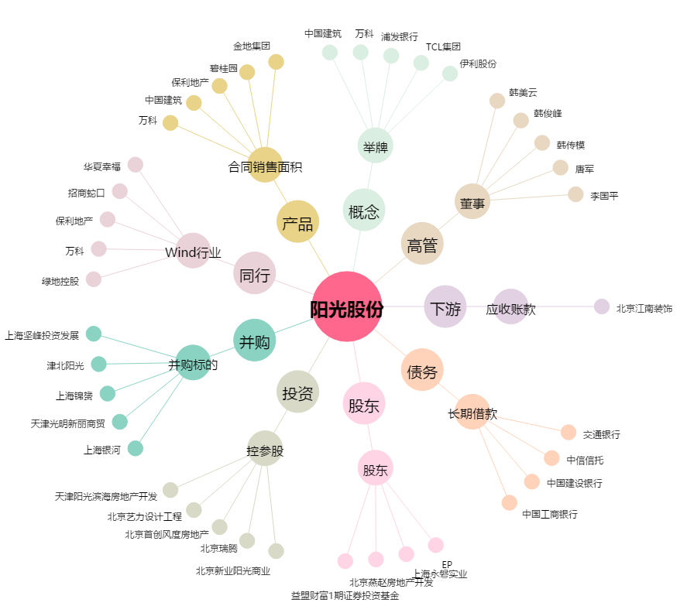
阳光股份[000608.SZ] - 关系概览图

